alvins-schatzsuche
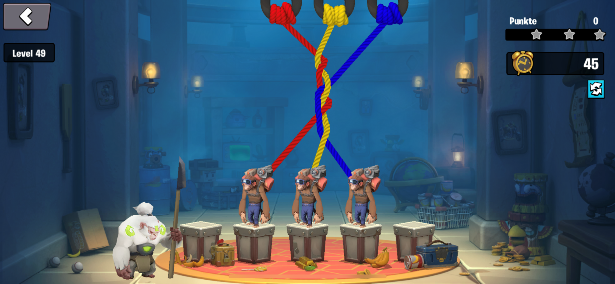

Erkkärung/Hinweise:
Zur Erleichterung wird jeder Zug einzeln bewertet, sprich Situation bewerten, dann Affen vertauschen

Ergebnissstruktur/immer von Links beginnen
Zeile 1 | xKoordinate,yKoordinate | rot->gelb | gelb gewinnt vor rot
Zeile 2 | xKoordinate,yKoordinate | gelb->rot | rot gewinnt vor gelb
Zeile 3 | xKoordinate,yKoordinate | bau->gelb | gelb gewinnt vor blau
Zeile 4 | xKoordinate,yKoordinate | rot->blau
Zeile 5 | xKoordinate,yKoordinate | rot->gelb
Zeile 6 | xKoordinate,yKoordinate | gelb->rot
Zeile 7 | xKoordinate,yKoordinate | rot->blau
Zeile 8 | xKoordinate,yKoordinate | blau->gelb

Wie??
Bild von oben links beginnend durchgehen
rot/gelb/blau ist immer gegeben!!
man ermittelt die x,y Koordinate und Richtung(Vorhersage) von rot, gelb, dann von blau --> nächste Zeile |  |  |  | 200,50 / rechts | 300,50 / links | 400,50 / links
man kommt zu dem Punkt, wo rot mit einer gewissen abweichung ein Loch aufweißt

